상품제안서
샤오미 레드미 버즈 6 액티브 ACTIVE 무선 블루투스 이어폰 이어버드 | 상품코드: F31490

 |  |  |  |  |  |  | 02-412-0044 | www.easy1.co.kr
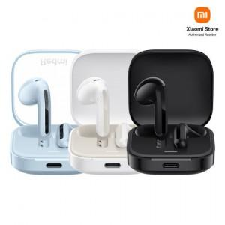

【상세/제작정보】

【인쇄/포장옵션】 | 레이저, 풀칼라 / 포장지포장

【공급단가】 | 수량 | 50~ | 100~ | 500~ | 1,000~ | 2,000~
*VAT별도 | 단가 | 17,820원 | 17,650원 | 17,490원 | 17,320원 | 17,160원

【상품 URL】 | https://dev.easy1.co.kr:443/src/goods_detail.php?gdno=31490

